Лист1
УСПД164-01 (старые версии)
Значение в Cenergo | P+ | P- | Q+ | Q-
Тип Энергии | А+ | А- | R+ | R-
Номер счетчика в УСПД | Номер канала: Активная потребленная | Номер канала: Активная отпущенная | Номер канала: Реактивная потребленная | Номер канала: Рективная отпущенная
167 | 167 | 1191 | 2215 | 3239

УСПД164-01-Б/Б2 (новые версии)
Значение в Cenergo | P+ | P- | Q+ | Q-
Тип Энергии | А+ | А- | R+ | R-
Номер счетчика в УСПД | Номер канала: Активная потребленная | Номер канала: Активная отпущенная | Номер канала: Реактивная потребленная | Номер канала: Рективная отпущенная
167 | 167 | 4263 | 2215 | 6311

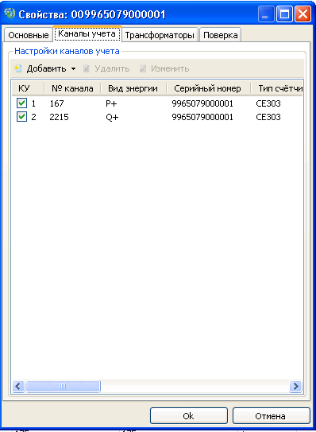
Использование: Ввести в поле "номер счетчика в УСПД" соответствующий номер из
списка каналов устройства. Номер счетчика соответствует каналу
"Активная потребленна". Получить значение номера канала учета для необходимого
вида измеряемой энергии из соответствующей ячейки. Добавить канал учета в
свойствах присоединения.

Созданный канал будет доступен для добавления в дерево объектов Cenergo
как отдельное устройство

